DZIEŃ DOBRY! -)
Cześć! Oddaję w Twoje ręce darmowe narzędzie służące do samodzielnego przeprowadzenia analizy sytuacji Twojej firmy zgodnie z koncepcją tzw. płótna strategicznego, o którym opowiadam w TYM materiale. Mam nadzieję, że zrobisz z tego arkusza odpowiedni użytek :)

JAK KORZYSTAĆ Z TEGO ARKUSZA?

1. Przejdź do interesującego Cię arkusza. Możesz przejrzeć przykłady lub od razu uzupełnić swój arkusz.

Uwaga! Więcej przykładów niż sama IKEA dostępna jest dopiero w kursie LiczySięStrategia!

2. Aby wprowadzić swoje dane w arkuszu "Twój arkusz", wprowadź kategorie charakterystyczne dla Twojej branży oraz dokonaj oceny swojej działalności oraz działalności Twojej konkurencji.

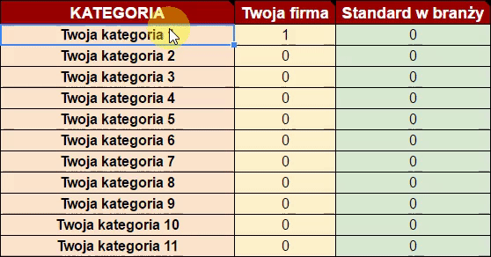

3. Przeanalizuj uzyskany wykres.

Prawda, że bułka z masłem?

Twój arkusz
 |  | Płótno Strategiczne - Twój przykład

Płótno strategiczne
KATEGORIA | Twoja firma | Standard w branży
Twoja kategoria 1 | 0 | 0
Twoja kategoria 2 | 0 | 0
Twoja kategoria 3 | 0 | 0
Twoja kategoria 4 | 0 | 0
Twoja kategoria 5 | 0 | 0
Twoja kategoria 6 | 0 | 0
Twoja kategoria 7 | 0 | 0
Twoja kategoria 8 | 0 | 0
Twoja kategoria 9 | 0 | 0
Twoja kategoria 10 | 0 | 0
Twoja kategoria 11 | 0 | 0

Po uzupełnieniu tabelki przeanalizuj wykres i pomyśl, gdzie możesz (i powinieneś) zbudować swoją przewagę strategiczną.

Przykład 5 - IKEA
 |  | IKEA

IKEA i Branża meblowa
KATEGORIA | IKEA | Branża meblowa
Cena | 3 | 8
Zaopatrzenie sklepu | 10 | 3
Redukcja kosztów potransakcyjnych | 9 | 6
Wystrój salonów | 9 | 3
Jedzenie | 10 | 0
Kącik dla dzieci | 9 | 0
Płaskie paczki | 9 | 4
trwałość | 2 | 8
dodatki | 9 | 3
składanie od A do Z | 8 | 4
Katalog - 2 x Biblia | 10 | 0
Reklamy | 9 | 2
Zróżnicowanie jakości | 9 | 3
Samoobsługa | 8 | 5
Projektanci z całego świata | 10 | 0
Sklepy na obrzeżach | 8 | 3
Recykling | 9 | 2
Wykorzystanie odpadów | 10 | 1
Projektanci w środku | 9 | 3
Pozycja dostawcy | 2 | 8
Zaplanowana trasa | 10 | 1
System zamówień | 9 | 2

4 pytania na wagę złota
1 | Czego robić mniej?
2 | Czego robić więcej?
3 | Co zacząć robić?
4 | Co przestać robić

